CEE Equity
CENTRAL AND EASTERN EUROPEAN EQUITY

CHARAKTERISTIKA FONDU
STRUKTURA FONDU
41,80% finanční služby | 41.80%
3,60% nedostupné | 3.60%
6,50% materiály | 6.50%
3,40% zdravotnictví | 3.40%
7,80% komunikační služby | 7.80%
0,80% hotovost | 0.80%
12,10% utility | 12.10%
8,80% ostatní | 8.80%
15,20% energetika | 15.20%
Název fondu: | Central and Eastern European Equity

AKCIOVÝ FOND
Investiční manažer: | Generali Investments Partners S.p.A.
Hodnota fondu: | 116,58 mEUR
Počátek obchodování: | 2004-04-23
Investiční cíl: Fond investuje především do akcií společností, které leží či mají největší příjmy z operací ve střední a východní Evropě a jsou kótované na burzách členů CEE. Investičním cílem je dosáhnout dlouhodobý růst investovaného kapitálu a překonat výkonnost benchmarku (který je MSCI EFM Selected Countries Special Weighted – Net Total Return Index).

POPLATKY GENERALI ČESKÁ POJIŠŤOVNA A.S.*
TOP 10
GENERALI INVESTMENTS LUXEMBOURG SA
Rozdíl mezi nákupním a prodejním kurzem podílových jednotek: | Běžné/jednorázové pojistné: 5 %/0 % Mimořádné pojistné 2% resp. 3 %** | Společnost |  |  | % v portfoliu | Sektor
Částečný odkup: | 0,25 % z odkoupené částky, minimálně však 50 Kč a maximálně 500 Kč | CEZ AS (CEZ CK) |  |  | 7.82 | utility
Poplatky za přemístění: | V každém poj. roce 2 zdarma, jinak 0,25 % akt. hodnoty přemístěných jednotek, min. 50 Kč a max. 500 Kč. | OTP Bank PLC (OTP HD) |  |  | 6.01 | finanční služby
Poplatky za správu fondu***: | 2 % p.a. | PKO Bank Polski SA (PKO PW) |  |  | 5.46 | finanční služby
* výtah ze sazebníku poplatků k IŽP týkající se fondů, v případě rozdílů platí sazebník poplatků |  | Powszechny Zaklad Ubezpieczen |  |  | 5.29 | finanční služby
** závisí na produktu *** náklady za správu fondu jsou započtené v NAV (t.j. v kurzu) |  | KGHM Polska Miedz SA (KGH PW) |  |  | 4.64 | materiály
KOMENTÁŘ K TRHU
KOMENTÁR TRHU
KOMENTÁŘ TRHU
KOMENTÁŘ TRHU
VÝKONNOST FONDU
 |  | Komercni banka AS (KOMB CK) |  |  | 4.47 | finanční služby
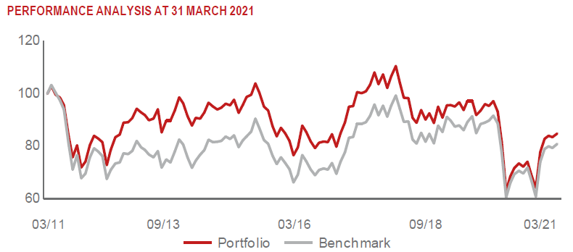 |  | BANCA TRANSILVANIA SA (TLV RE) |  |  | 4.14 | finanční služby
 |  | MONETA MONEY BANK AS (MONET CK) |  |  | 4.13 | finanční služby
 |  | POLSKI KONCERN NAFTOWY ORLEN |  |  | 3.73 | energetika
 |  | ERSTE GROUP BANK AG (EBS AV) |  |  | 3.71 | finanční služby

STATISTIKY
 |  | STD | IR | TE | Rating Morningstar(4) |  | Quartile Morn.
 |  | 24.01% | 0.30% | 2.38% | x |  | x
 |  | (1) Standard Deviation (Směrodatná odchylka): míra rizika, volatilita výkonnosti fondu. (2) Information Ratio (Informační poměr): poměr průměrně dosaženého výnosu oproti odchylce od indexu. (3) Tracking Error: směrodatná odchylka rozdílu výkonnosti fondu a jeho benchmarku.

VÝKONNOST (EUR)

 |  | 1 měsíc (%) | YTD (%) |  | 1 rok (%) | od počátku (%)
Central and Eastern European Equity (ISIN: LU0145470703) |  | 0.47 | 5.46 |  | 32.69 | -31.57
Benchmark * |  | 1.92 | 2.40 |  | 33.47 | 66.11
Excess Return |  | -1.45 | 3.06 |  | -0.78 | -97.68
Březen 2021
* MSCI EFM Selected Countries Special Weighted – Net Total Return Index
Hodnota investice do podílových fondů může růst, klesat nebo stagnovat podle situace na finančních trzích. Minulé výnosy nejsou zárukou výnosů v budoucnu.

